Feuil1
Budget du projet | Titre du projet :
 | Nom d'école :
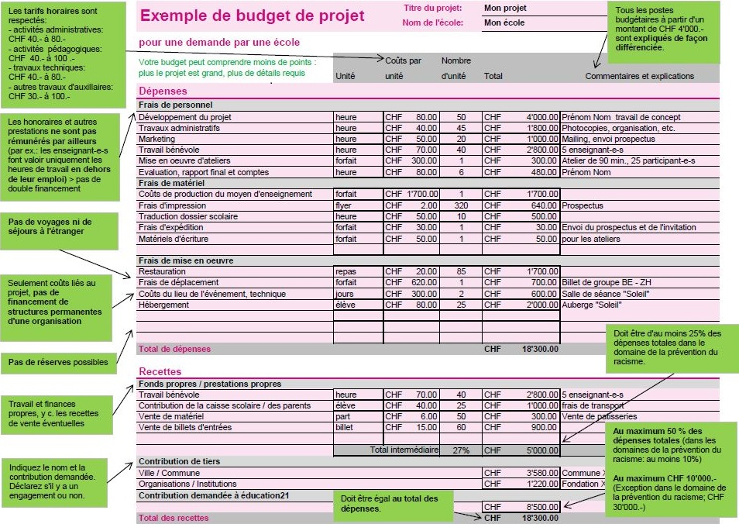
 |  | Coûts par | Nombre
 | Unité | unité | d'unité | Total | Commentaires et explications
Dépenses
Frais de personnel
 |  |  |  | CHF0.00
 |  |  |  | CHF0.00
 |  |  |  | CHF0.00
 |  |  |  | CHF0.00
 |  |  |  | CHF0.00
 |  |  |  | CHF0.00
 |  |  |  | CHF0.00
Frais de matériel
 |  |  |  | CHF0.00
 |  |  |  | CHF0.00
 |  |  |  | CHF0.00
 |  |  |  | CHF0.00
 |  |  |  | CHF0.00
 |  |  |  | CHF0.00
 |  |  |  | CHF0.00
Frais de mise en oeuvre
 |  |  |  | CHF0.00
 |  |  |  | CHF0.00
 |  |  |  | CHF0.00
 |  |  |  | CHF0.00
 |  |  |  | CHF0.00
 |  |  |  | CHF0.00
 |  |  |  | CHF0.00
Total des dépenses |  |  |  | CHF0.00

Recettes
Fonds propres / prestations propres
 |  |  |  | CHF0.00
 |  |  |  | CHF0.00
 |  |  |  | CHF0.00
 |  |  |  | CHF0.00
 |  |  |  | CHF0.00
 | Total intermédiaire |  | #DIV/0! | CHF0.00
Contribution de tiers
 |  |  |  | CHF0.00
 |  |  |  | CHF0.00
Contribution demandée à éducation21

Total des recettes |  |  |  | CHF0.00

